Prueba carga - Página inicial
Escenario | Hilos | Promedio | Monitorización | Ejecución | Informe
Estres Carga Login Compra | 50-100-150-200-250 | x1 | 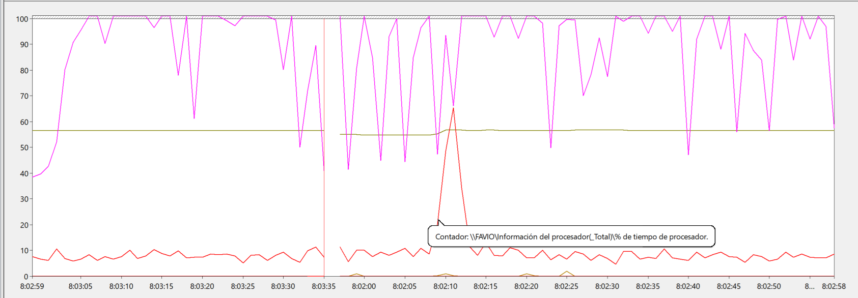 | 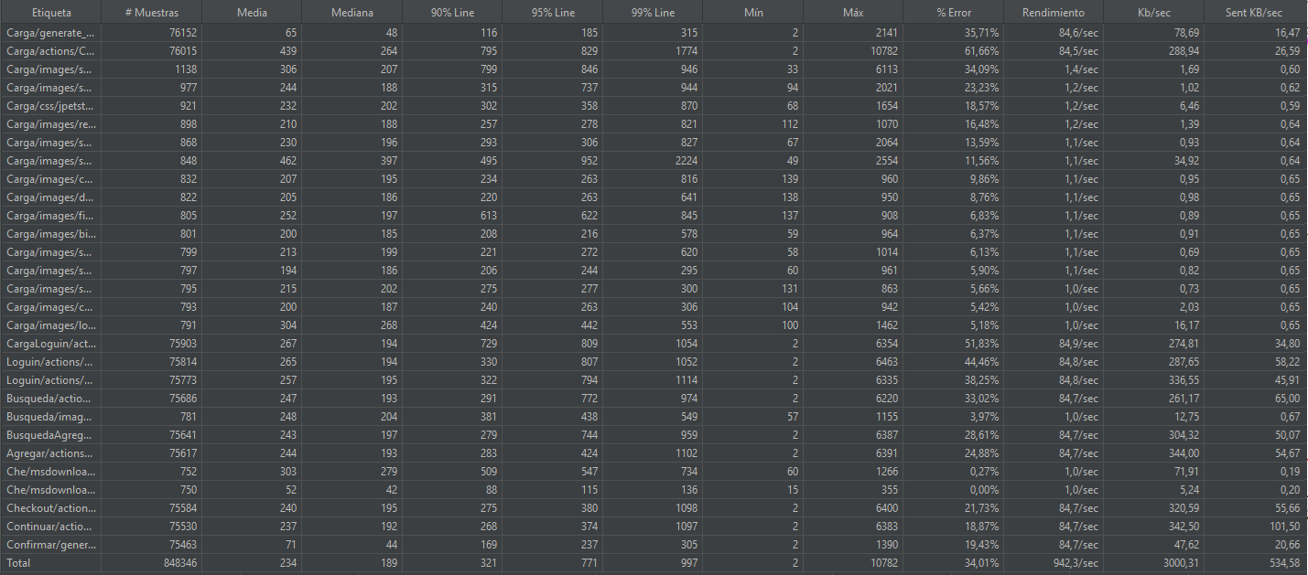 | No consigue cumplir los criterios de aceptacion. Sobrepasando el 50% de error

